北海道-目次
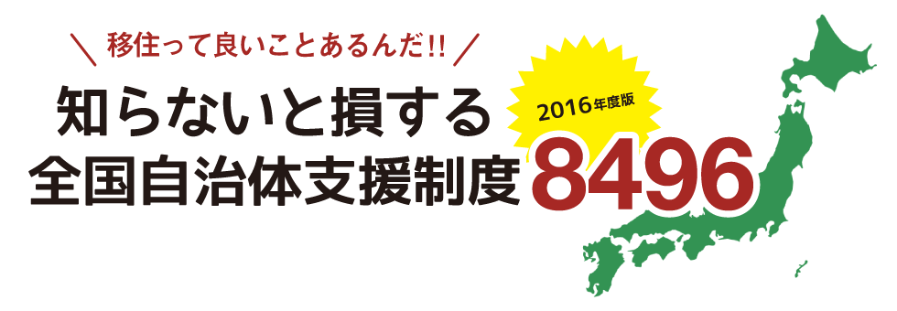

 | 北海道地方 | ・・・・・・・・・・・・・・・・・・・・・・・・・・・・・ | 北海道

※支援制度一覧は、各自治体よりいただいた情報を元に、一部編集して記載しております。
ご利用の際は、必ず各自治体の担当窓口にお問い合わせください。

